TK DB
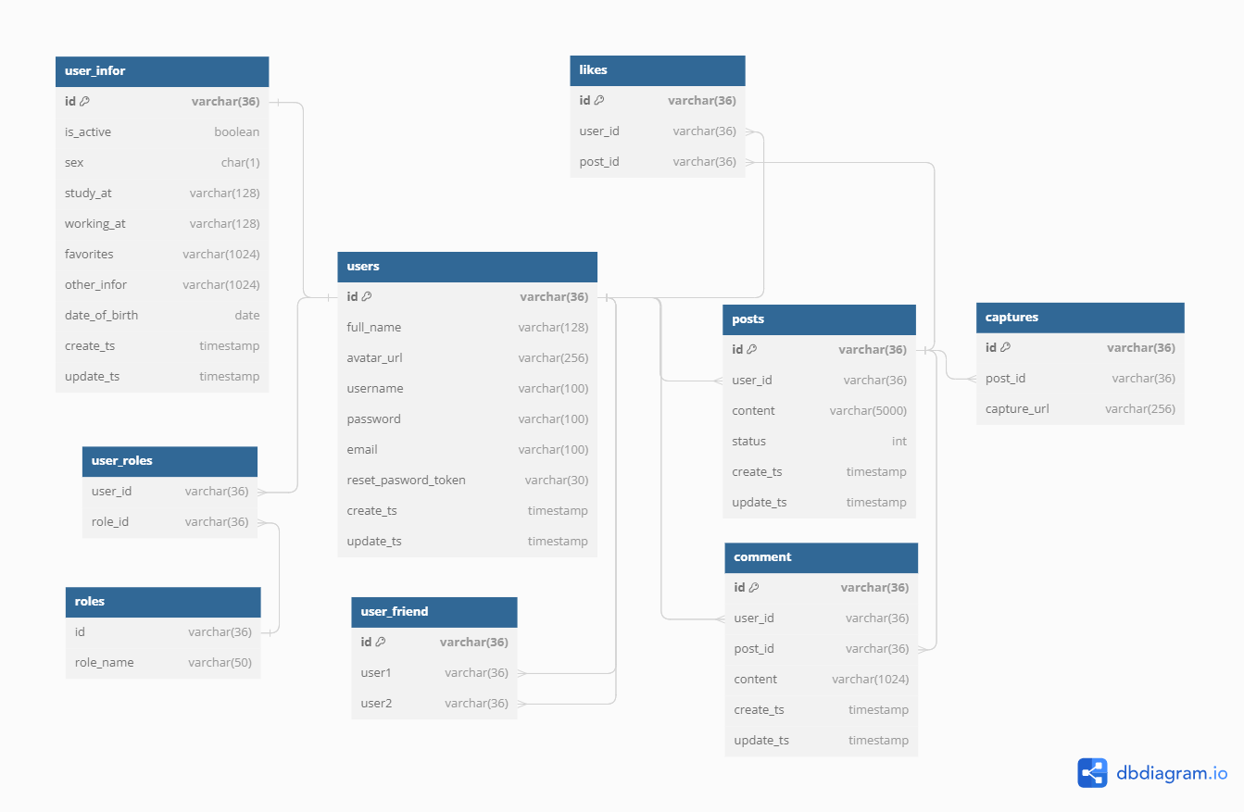
 | Tên table | Thông tin lưu
 | Users | Thông tin user hiển thị ở trang timeline
 | UserInfor | Thông tin chi tiết user ở trang profile
 | UserFriend | Thông tin quan hệ bạn bè
 | Posts | Thông tin bài đăng
 | Likes | Thông tin user đã like post
 | Captures | Thông tin ảnh bài post
 | Comment | Thông tin comment
 | user_roles | Thông tin role của user
 | roles | Tên toàn bộ role
 | Với những table dữ liệu lớn: Chia thành nhiều table cùng cấu trúc, phân theo thời gian để giảm thời gian truy vấn

// Use DBML to define your database structure
// Docs: https://dbml.dbdiagram.io/docs

Table users {
id varchar(36) [primary key] //UUID
full_name varchar(128)
avatar_url varchar(256)
username varchar(100)
password varchar(100)
email varchar(100)
reset_pasword_token varchar(30)
create_ts timestamp
update_ts timestamp
}

Table user_infor {
id varchar(36) [primary key]
is_active boolean
sex char(1)
study_at varchar(128)
working_at varchar(128)
favorites varchar(1024)
other_infor varchar(1024)
date_of_birth date
create_ts timestamp
update_ts timestamp
}

Table user_friend {
id varchar(36) [primary key]
user1 varchar(36)
user2 varchar(36)
}

Table posts {
id varchar(36) [primary key]
user_id varchar(36)
content varchar(5000)
status int
create_ts timestamp
update_ts timestamp
}

Table likes {
id varchar(36) [primary key]
user_id varchar(36)
post_id varchar(36)
}

Table captures {
id varchar(36) [primary key]
post_id varchar(36)
capture_url varchar(256)
}

Table comment {
id varchar(36) [primary key]
user_id varchar(36)
post_id varchar(36)
content varchar(1024)
create_ts timestamp
update_ts timestamp
}

Table user_roles{
user_id varchar(36)
role_id varchar(36)
}

Table roles{
id varchar(36)
role_name varchar(50)
}

Ref: users.id - user_infor.id
Ref: users.id < user_friend.user1
Ref: users.id < user_friend.user2
Ref: users.id < posts.user_id
Ref: users.id < likes.user_id
Ref: users.id < comment.user_id
Ref: posts.id < likes.post_id
Ref: posts.id < comment.post_id
Ref: posts.id < captures.post_id
Ref: users.id < user_roles.user_id
Ref: roles.id < user_roles.role_id

MySQL:
CREATE TABLE `users` (
`id` varchar(36) PRIMARY KEY,
`full_name` varchar(128),
`avatar_url` varchar(256),
`username` varchar(100),
`password` varchar(100),
`email` varchar(100),
`reset_pasword_token` varchar(30),
`create_ts` timestamp,
`update_ts` timestamp
);

CREATE TABLE `user_infor` (
`id` varchar(36) PRIMARY KEY,
`is_active` boolean,
`sex` char(1),
`study_at` varchar(128),
`working_at` varchar(128),
`favorites` varchar(1024),
`other_infor` varchar(1024),
`date_of_birth` date,
`create_ts` timestamp,
`update_ts` timestamp
);

CREATE TABLE `user_friend` (
`id` varchar(36) PRIMARY KEY,
`user1` varchar(36),
`user2` varchar(36)
);

CREATE TABLE `posts` (
`id` varchar(36) PRIMARY KEY,
`user_id` varchar(36),
`content` varchar(5000),
`status` int,
`create_ts` timestamp,
`update_ts` timestamp
);

CREATE TABLE `likes` (
`id` varchar(36) PRIMARY KEY,
`user_id` varchar(36),
`post_id` varchar(36)
);

CREATE TABLE `captures` (
`id` varchar(36) PRIMARY KEY,
`post_id` varchar(36),
`capture_url` varchar(256)
);

CREATE TABLE `comment` (
`id` varchar(36) PRIMARY KEY,
`user_id` varchar(36),
`post_id` varchar(36),
`content` varchar(1024),
`create_ts` timestamp,
`update_ts` timestamp
);

CREATE TABLE `user_roles` (
`user_id` varchar(36),
`role_id` varchar(36)
);

CREATE TABLE `roles` (
`id` varchar(36),
`role_name` varchar(50)
);

ALTER TABLE `user_infor` ADD FOREIGN KEY (`id`) REFERENCES `users` (`id`);

ALTER TABLE `user_friend` ADD FOREIGN KEY (`user1`) REFERENCES `users` (`id`);

ALTER TABLE `user_friend` ADD FOREIGN KEY (`user2`) REFERENCES `users` (`id`);

ALTER TABLE `posts` ADD FOREIGN KEY (`user_id`) REFERENCES `users` (`id`);

ALTER TABLE `likes` ADD FOREIGN KEY (`user_id`) REFERENCES `users` (`id`);

ALTER TABLE `comment` ADD FOREIGN KEY (`user_id`) REFERENCES `users` (`id`);

ALTER TABLE `likes` ADD FOREIGN KEY (`post_id`) REFERENCES `posts` (`id`);

ALTER TABLE `comment` ADD FOREIGN KEY (`post_id`) REFERENCES `posts` (`id`);

ALTER TABLE `captures` ADD FOREIGN KEY (`post_id`) REFERENCES `posts` (`id`);

ALTER TABLE `user_roles` ADD FOREIGN KEY (`user_id`) REFERENCES `users` (`id`);

ALTER TABLE `user_roles` ADD FOREIGN KEY (`role_id`) REFERENCES `roles` (`id`);

